1. MySQL ダウンロード
手順書のMySqlのバージョンは5.7.20.0である

まず、以下のWebサイトでインストールパッケージをダウンロードしてください
[https://dev.mysql.com/downloads/installer/]
手順書を作ってハードコピーする時、最新バージョンが更新される。 最新バージョンをダウンロードするをおすすめする
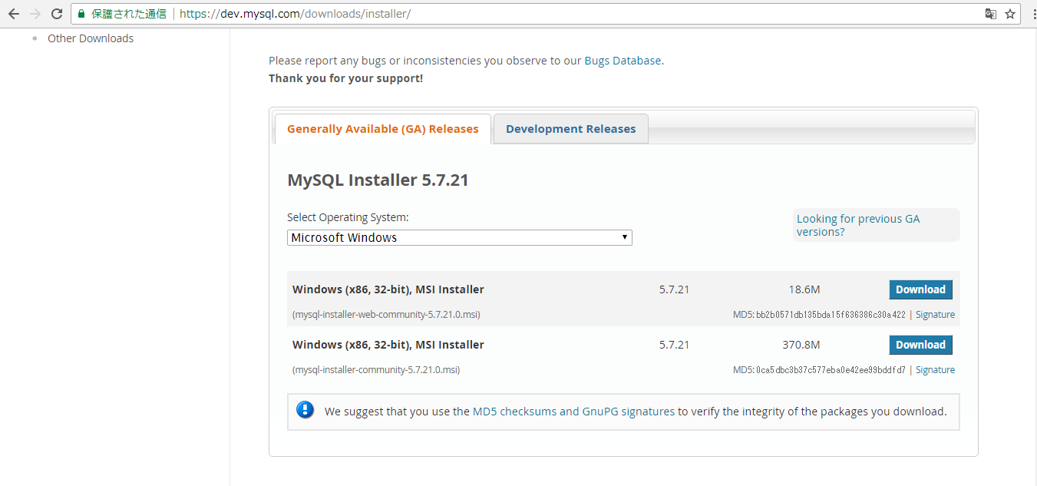
クリック
システムに従って、適切なインストールパッケージを選択する

2. MySQL インストール
下記は後々のＬｅｓｓｏｎで使うインストールパッケージである

クリックしてインストールを開始する。もし許可申請のプロンプトが表示された場合は、管理者に連絡してください
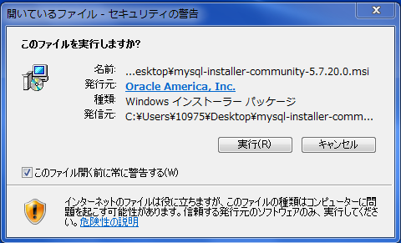
クリック

「I accept the license terms」を選択する
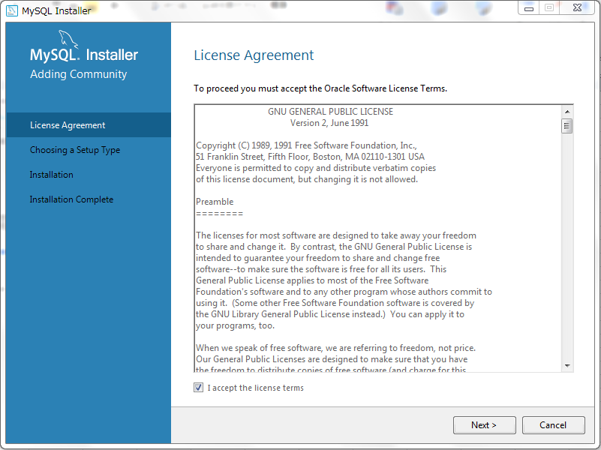
クリック

MySQLサービスをインストールするだけの場合は、「サーバーのみ」を選択する。 「Server only」をお勧めする。次に、「Next」をクリックする
如果只想安装MySQL服务，选择“Server only”，建议选择Server only”，点击“Next”
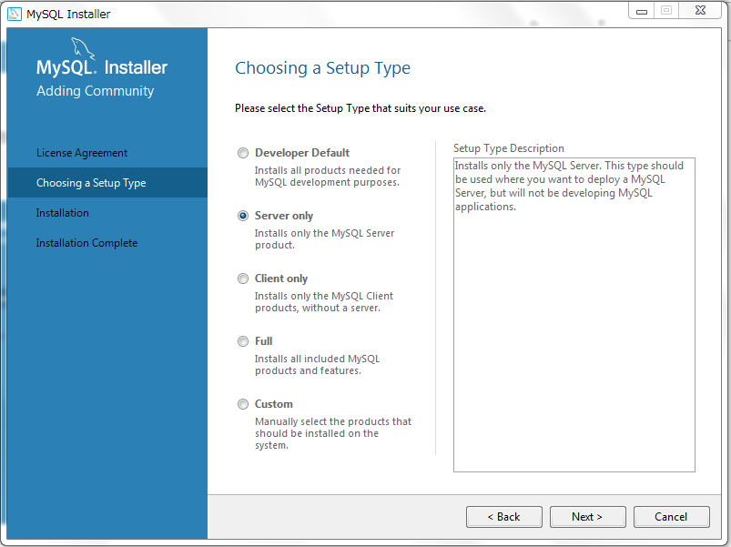
クリック

パスを選択し、「Next」をクリックする（デフォルトのパスをお勧めする）
选择路径，点击Next，建议使用默认路径。
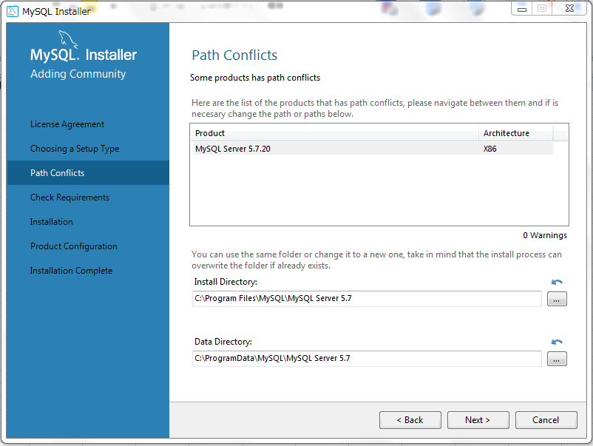
クリック

※もしＰＯＰＵＰ が出た場合（「Microsoft Visual C++ 2013」を要求する場合）、「Execute」をクリックする
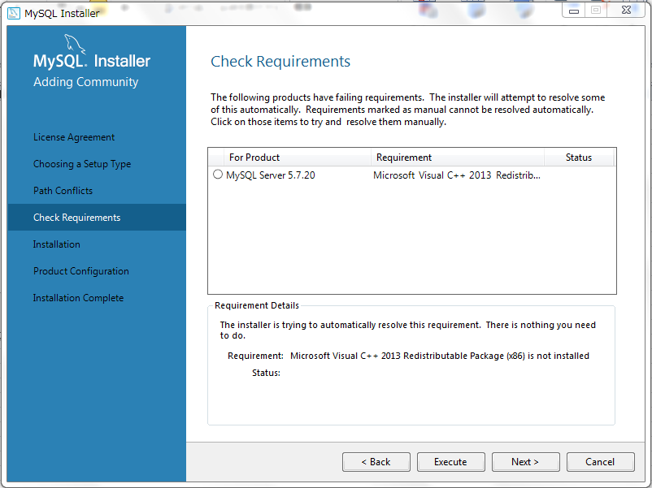
クリック

同意するを選択し、インストールをクリックする
选择同意，点击Install
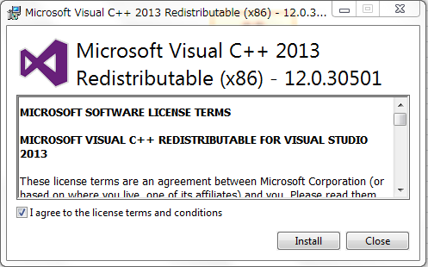
クリック

「Microsoft Visual C++ 2013」インストール後「Close」をクリックする
安装完成后点击Close
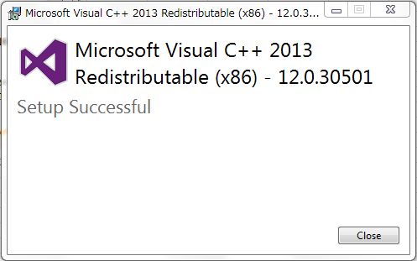
クリック

次にMySqlインストール画面に戻り、「Next」をクリックする
之后回到MySql的安装界面，点击Next。
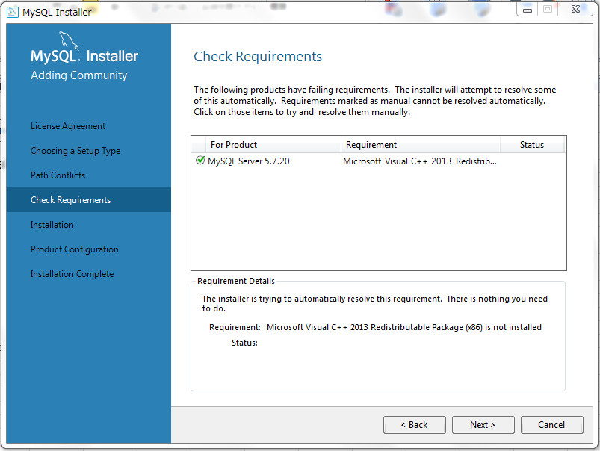
クリック

「Execute」をクリックしてインストールを実行する
点击“Execute”，执行安装
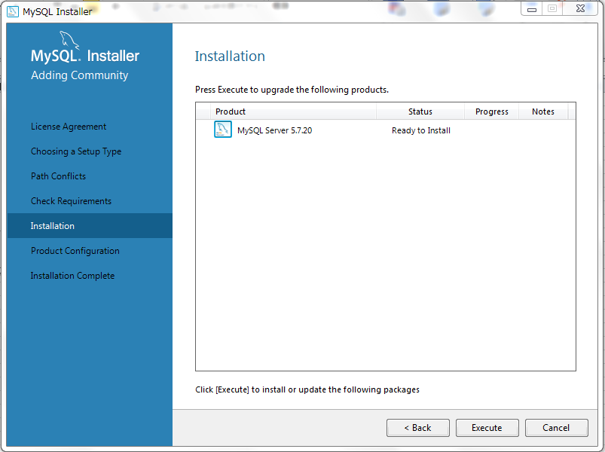
クリック

「Next」をクリックする
点击Next
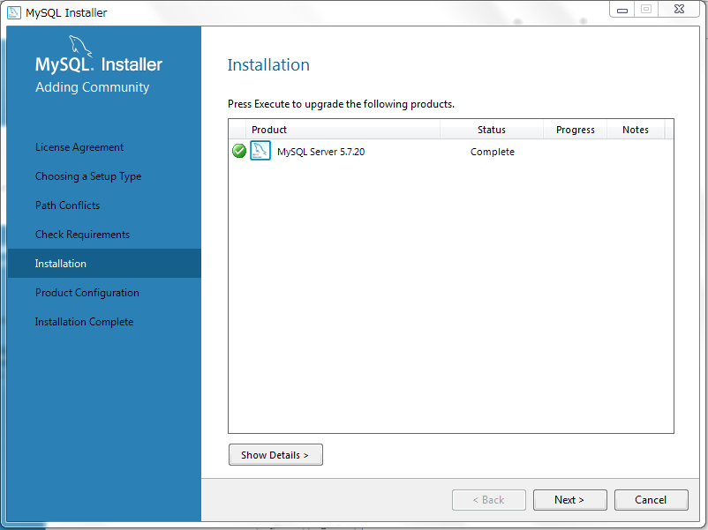
クリック

もう一度「Next」をクリックする
再次点击Next
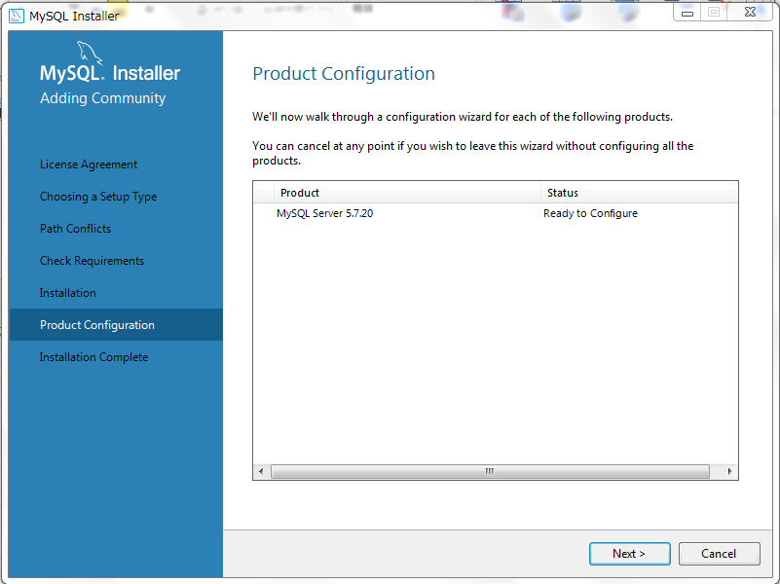
クリック

「Standalone MySQL Sever/Classic MySQL Replication」を選択し、サービスポートを設定する
选择Standalone MySQL Sever/Classic MySQL Replication来配置服务端口。
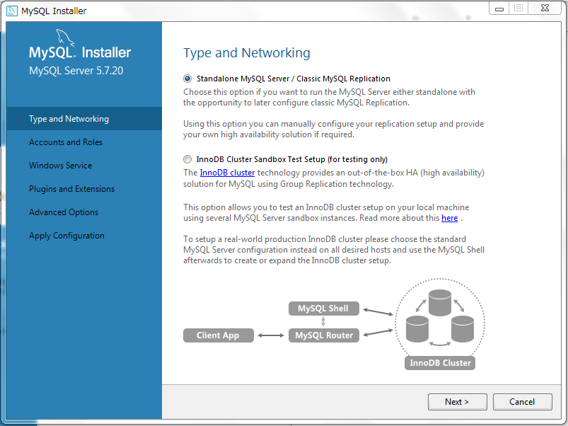
クリック

次に、サービスを設定する。 MySQLのデフォルトポートは3306である。デフォルトの設定をお勧めする。 次に、「Next」をクリックする
然后进行服务配置。MySQL默认端口为3306，建议保持默认配置。点击Next。
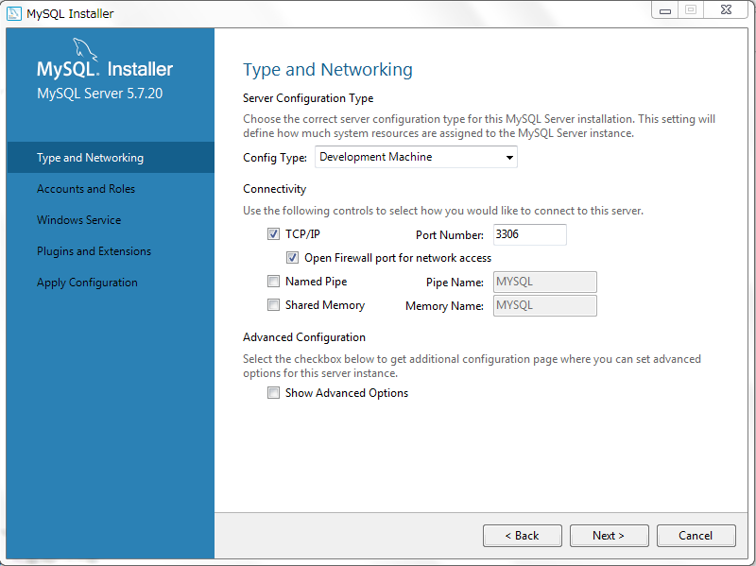
クリック

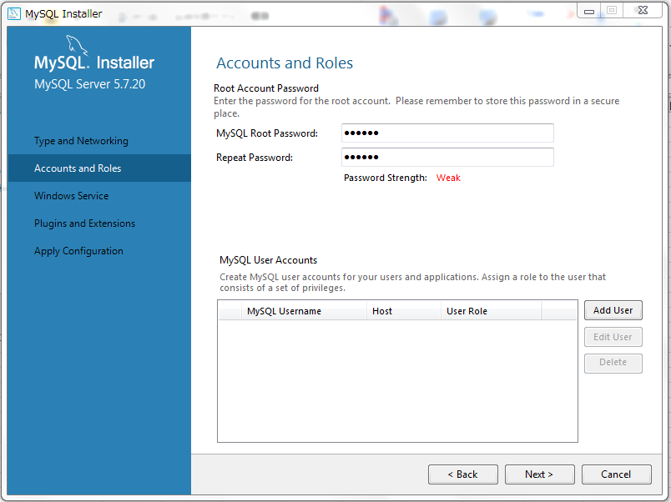
＊MySQLの通常アカウントを追加することができる
クリック
rootユーザーのパスワードを設定する。（自分で決めてください）。この手順書で設定するパスワードは123456（仮）である |  | １２３４５６ 固定 ？
为root用户设置密码，本手顺设置的密码是123456 |  | １２３４５６ 仮 ？
 |  | １２３４５６ はどこと同じ№

 | 同一パスワード

Windowsユーザとして、Windowsサービスを実行する。Windowsでは、MySQLデフォルトサービス名はmysql57である（デフォルト設定をお勧めする）
以系统用户运行windows服务，在Windows下MySQL服务名默认为:mysql57。本页建议保持默认设置。
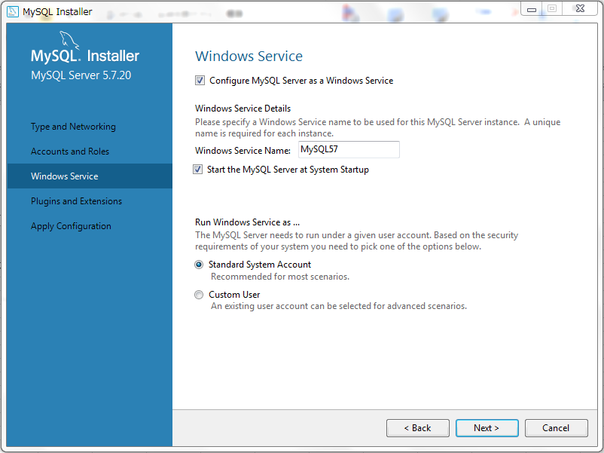
クリック

「Next」をクリックする
继续点击Next
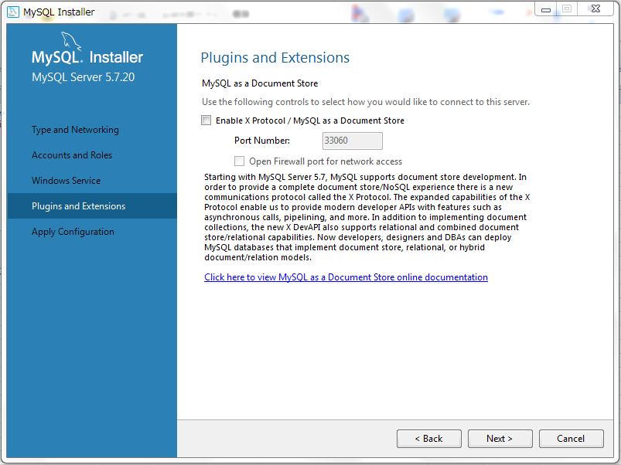
クリック

サービス配置を実行する
执行服务配置
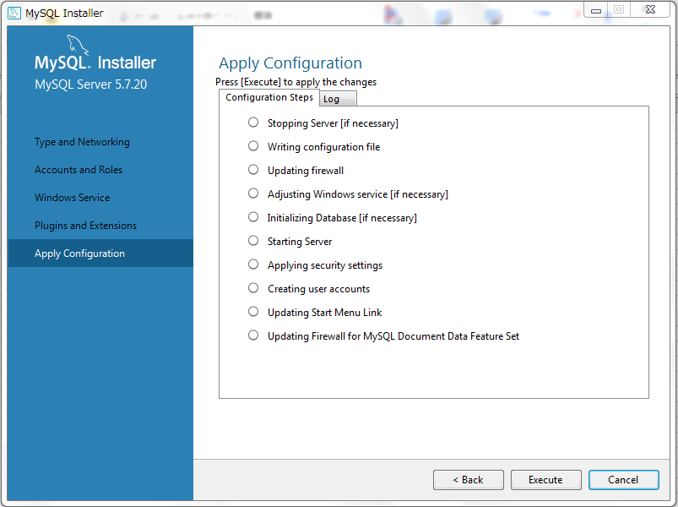
クリック

実行後「Finish」をクリックする
配置完成后点击Finish。
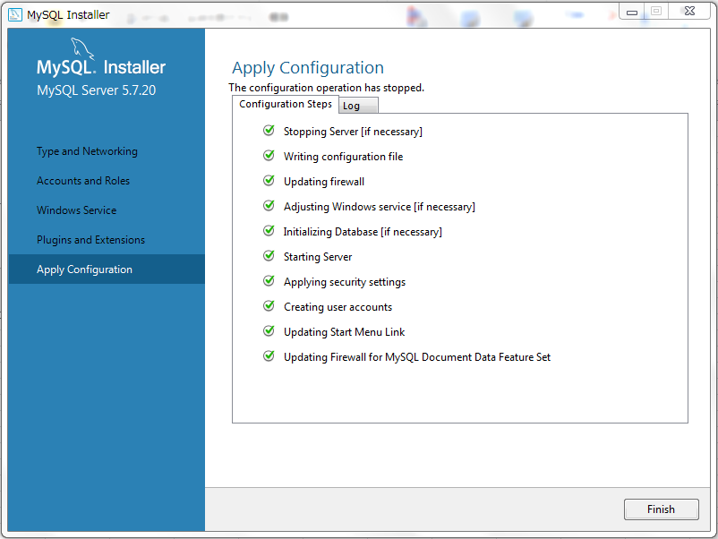
クリック

製品構成情報。次へをクリックする
产品配置信息。点击Next
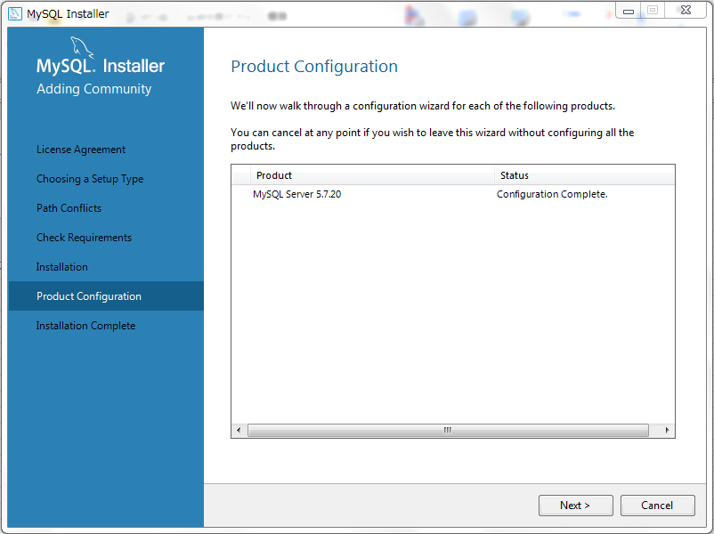
クリック

MySQLのインストールが完了する
MySQL 安装完成
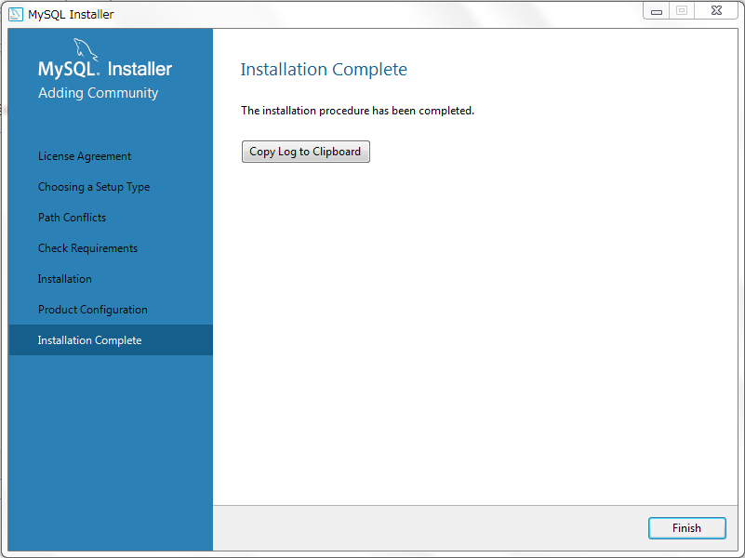
クリック

3. 環境変数の設定
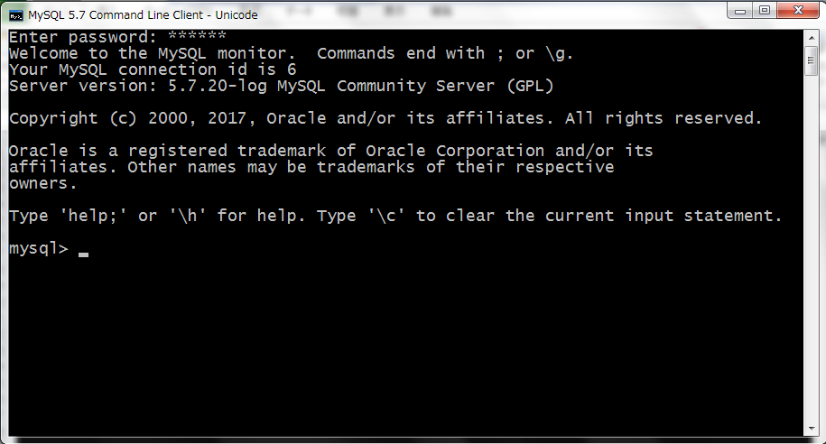
MySQLをインストール後、MySQLの環境変数を設定します。MySQLはデフォルトでC：\ Program Filesにインストールされます。
前面步骤完成后安装好MySQL，需要为MySQL配置环境变量。MySQL默认安装在C:\Program Files下。

システム->システム詳細設定
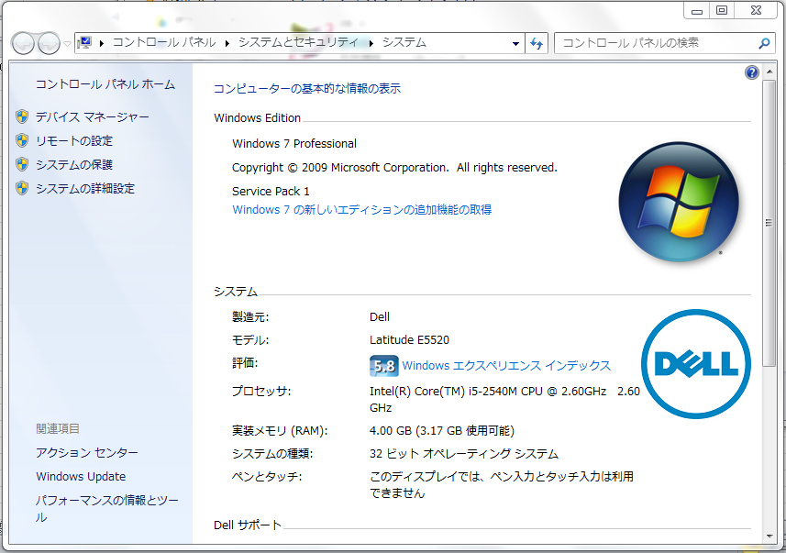
クリック

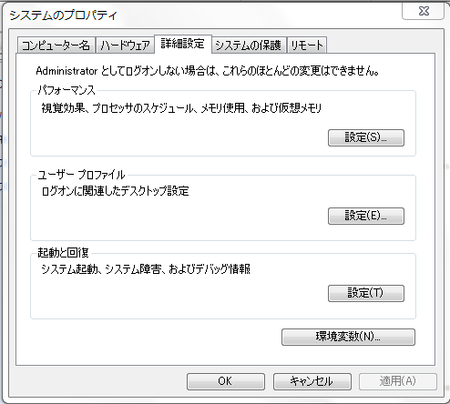
クリック

新しい「MYSQL_HOME」変数を新規し、値は「C:\Program Files\MySQL\MySQL Server 5.7」を設定する
新建MYSQL_HOME变量，并配置:C:\Program Files\MySQL\MySQL Server 5.7
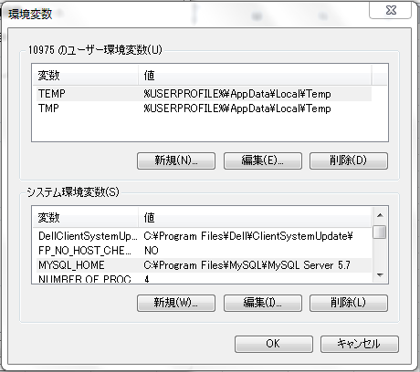
クリック

MYSQL_HOME：C:\Program Files\MySQL\MySQL Server 5.7

クリック

「path」変数を編集し、パス変数に%MYSQL_HOME%\binを追加する
编辑path系统变量，将%MYSQL_HOME%\bin添加到path变量后。
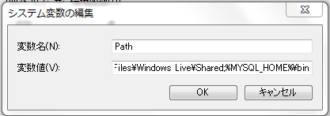
クリック

コンピュータを再起動し(Windows Updateの場合、再起動時間約20分かかる)、インストールが成功したか確認する
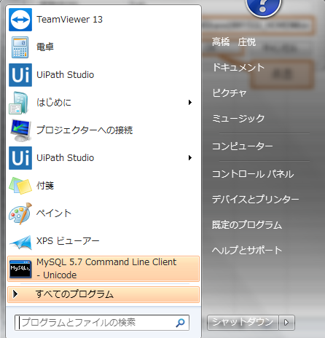
クリック

rootパスワード（123456仮）を入力し、Enterキーを押す
输入root密码123456，压下Enter


データベースのログインが成功する
登录数据库成功

4. MySQLユーザーの作成および設定
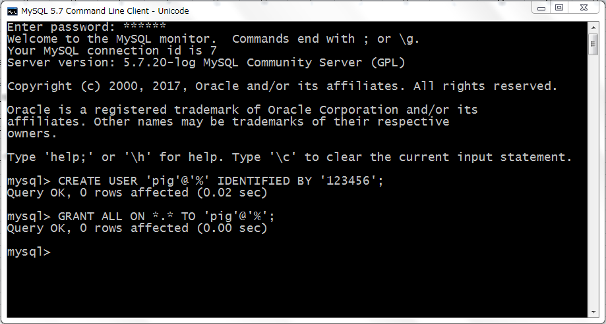
１. ユーザーを作成する
一, 创建用户:

コマンド：
CREATE USER 'username'@'host' IDENTIFIED BY 'password';

説明：
username - ユーザー名
username - 创建的用户名
host - ユーザーがログインできるホストを指定する。ローカルPCは「Localhost」を使うできる。ユーザーが任意のリモートホストからログインできる場合は、「％」を使う
host - 指定用户在哪个主机上可以登陆。本地用户可用localhost。如果让该用户可以从任意远程主机登陆,可以使用通配符%
password - ユーザーのログインパスワード、パスワードなしにすることができる
password - 该用户的登陆密码,密码可以为空。

例：
CREATE USER 'dog'@'localhost' IDENTIFIED BY '123456';
CREATE USER 'pig'@'192.168.1.101_' IDENDIFIED BY '123456';
CREATE USER 'pig'@'%' IDENTIFIED BY '123456';
CREATE USER 'pig'@'%' IDENTIFIED BY '';
CREATE USER 'pig'@'%';

この手順使用例：
この手顺使用例：
CREATE USER 'pig'@'%' IDENTIFIED BY '123456';

※Windows Server 2012 R2 Standardシステムでは、前の行でコマンドを実行した後「Ctrl+c」キーを押すことが必要です。
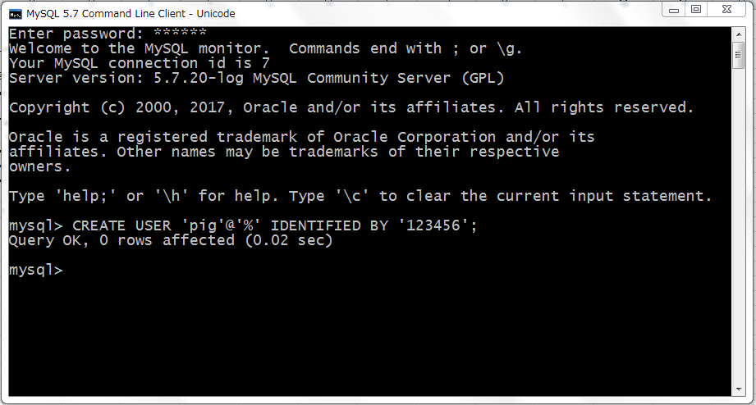

２. 権限を与える
二,授权:

コマンド：
GRANT privileges ON databasename.tablename TO 'username'@'host'

説明：
privileges - ユーザーの操作権限。例えば、SELECT、INSERT、UPDATEなど。完全なアクセス許可が必要な場合ALLを使用する
privileges - 用户的操作权限,如SELECT , INSERT , UPDATE 等.如果要授予所的权限则使用ALL.;
databasename - データベース名
databasename - 数据库名,
tablename - テーブル名。 ユーザーにすべてのデータベースとテーブルを操作する権限を与えたい場合は、*を使う。例えば、*.*
tablename-表名,如果要授予该用户对所有数据库和表的相应操作权限则可用*表示, 如*.*.

例：
GRANT SELECT, INSERT ON test.user TO 'pig'@'%';
GRANT ALL ON *.* TO 'pig'@'%';

（注意：上記のユーザーは、他のユーザーに許可を与えることはできない）
注意:用以上命令授权的用户不能给其它用户授权

この手順使用例：
GRANT ALL ON *.* TO 'pig'@'%';

※Windows Server 2012 R2 Standardシステムでは、前の行でコマンドを実行した後「Ctrl+c」キーを押すことが必要です。

5. HeidiSQLのインストール
MySqlにはコマンドラインウィンドウしかないので、データベース用の可視化ツールとしてHeidiSQLをインストールする
由于MySql只有命令行窗口，因此安装HeidiSQL作为DB的可视化工具。

まず、Webサイトにインストールパッケージをダウンロードする。以下のURL：
首先在官方网站上下载安装包，网址如下。
https://www.heidisql.com/download.php?download=installer
最新バージョンをダウンロードしてください。（手順書を作った時点では、Ｖｅｒ９．５）
手顺制作时最新版本已经更新。不必在意，安装手顺相同下载最新的版本下载即可。
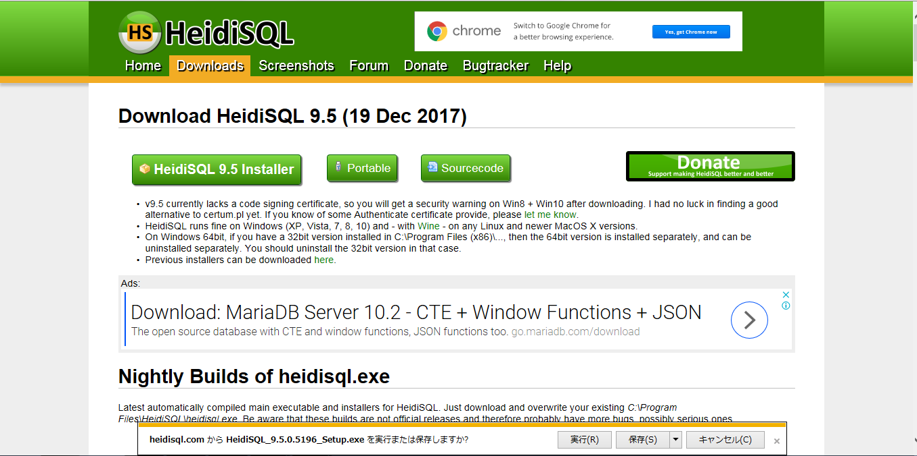
クリック

下記は使うインストールパッケージである

クリックしてインストールを開始する。許可のプロンプトが表示された場合は、管理者に連絡してください。（権限が必要）
双击开始安装，如果提示需要权限，请联系管理员。
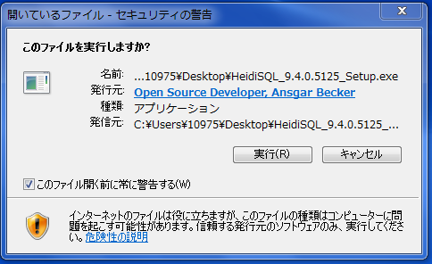
クリック

「次へ」をクリックする
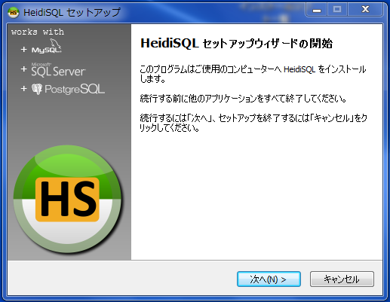

クリック

「同意する」を選択し、「次へ」をクリックする
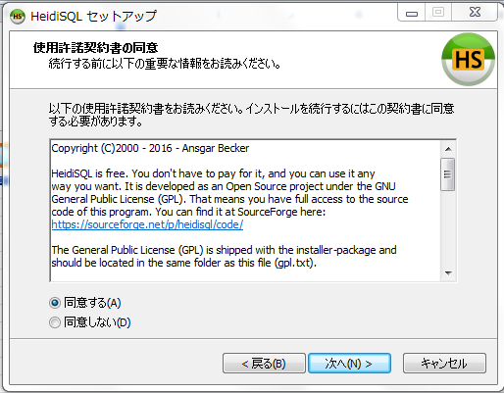
クリック

インストールパスを入力した後、すべて操作はデフォルトで進めてください。
输入安装路径，之后的操作建议全部默认。
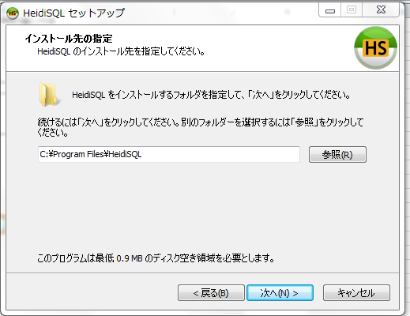
クリック

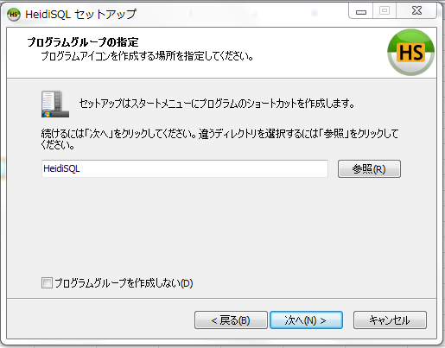
クリック

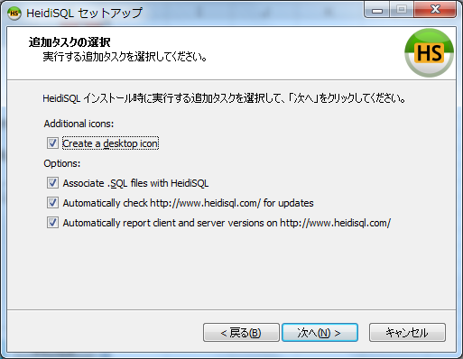
クリック

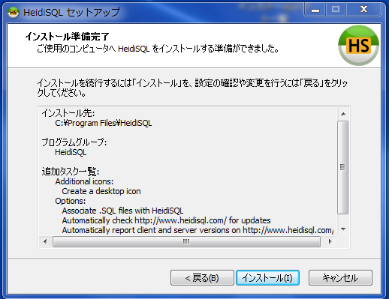
クリック

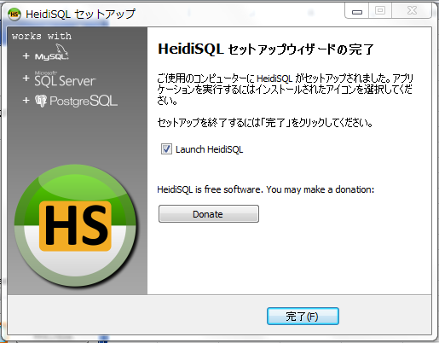
クリック

6. HeidiSQLの設定
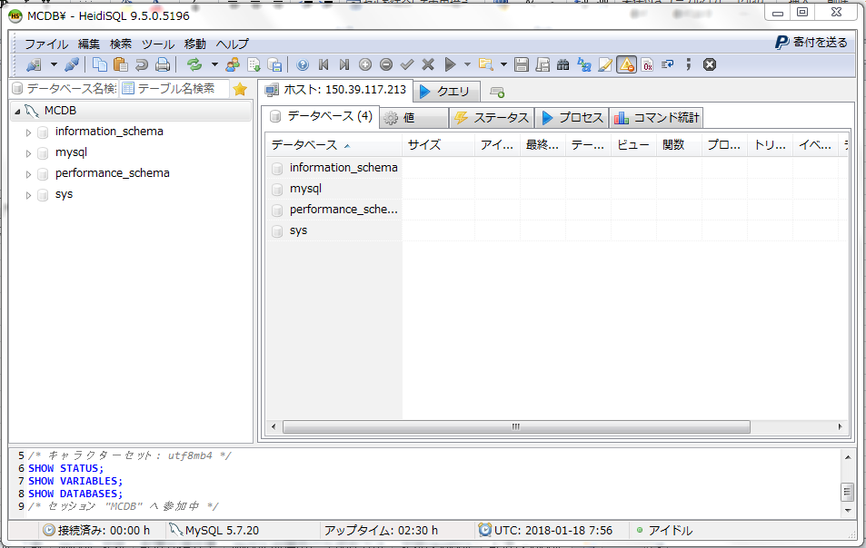
HeidiSQLの起動する
启动HeidiSQL

新しいDB関連を作成する
新建一个DB关联
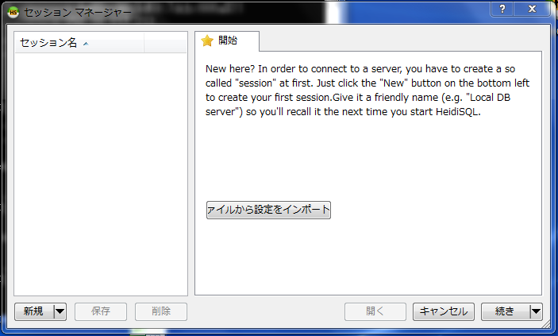
クリック

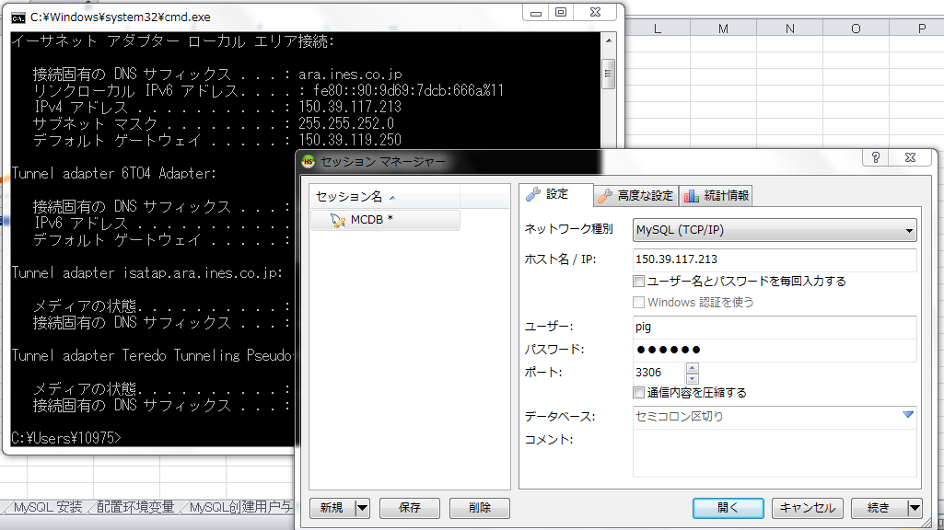
MySqlサーバのIPアドレス
DB関連の名前
クリック
次のアカウントのパスワードを入力できない場合は、ここで選択した状態をキャンセルしてください
アカウントとパスワード

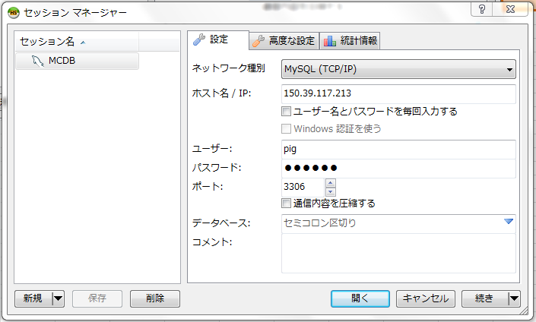

クリック

この画面が表示されれば、完了です。

